Sheet1
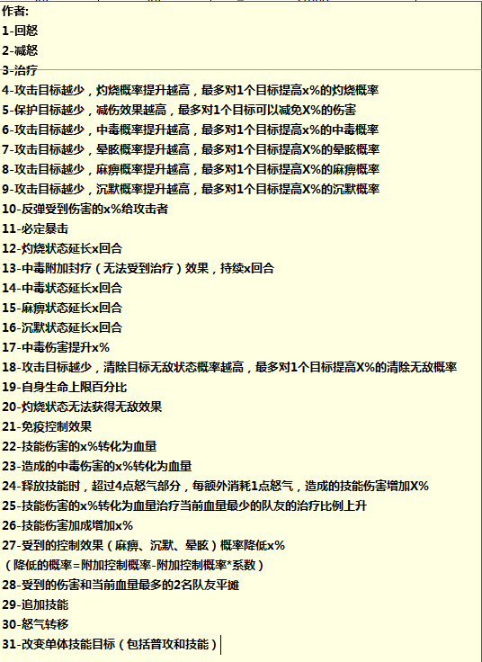
司马懿 | 101
荀彧 | 102
曹操 | 103
郭嘉 | 104
夏侯惇 | 105
曹仁 | 106
典韦 | 107
许褚 | 108
张辽 | 109
张郃 | 110
曹丕 | 111
甄姬 | 112
乐进 | 113
徐晃 | 114
曹冲 | 115
曹植 | 116
夏侯渊 | 117
张春华 | 118
于禁 | 119
赵云 | 201
刘备 | 202
诸葛亮 | 203
黄月英 | 204
关羽 | 205
张飞 | 206
马超 | 207
黄忠 | 208
姜维 | 209
魏延 | 210
庞统 | 211
徐庶 | 212
孟获 | 213
祝融 | 214
阿斗 | 215
张星彩 | 216
关银屏 | 217
关平 | 218
法正 | 219
孙策 | 301
大乔 | 302
周瑜 | 303
小乔 | 304
太史慈 | 305
孙权 | 306
吕蒙 | 307
甘宁 | 308
孙坚 | 309
孙尚香 | 310
陆逊 | 311
鲁肃 | 312
凌统 | 313
黄盖 | 314
张昭 | 315
周泰 | 316
步练师 | 317
韩当 | 318
诸葛瑾 | 319
左慈 | 401
华佗 | 402
吕布 | 403
貂蝉 | 404
董卓 | 405
华雄 | 406
贾诩 | 407
公孙瓒 | 408
张角 | 409
于吉 | 410
袁绍 | 411
袁术 | 412
颜良 | 413
文丑 | 414
蔡文姬 | 415
陈宫 | 416
孔融 | 417
吕灵雎 | 418
张让 | 419

